Z5
9. Na podstawie poniższych danych utwórz wykres wg poniższego wzoru. |  |  |  | (5 pkt)

Sprzedaż zabawek
 | 2017 | 2018 | I-III kw. 2019
Klocki | 276 | 386 | 441
Farbki | 170 | 150 | 213
Samochód | 301 | 414 | 476
Puzzle | 366 | 396 | 508
Pluszak | 209 | 314 | 348

 |  |  |  |  | 2017 | (Wszystko)

 |  |  |  |  | Etykiety wierszy | Suma z 2018
 |  |  |  |  | 213 | 150
 |  |  |  |  | 348 | 314
 |  |  |  |  | 441 | 386
 |  |  |  |  | 476 | 414
 |  |  |  |  | 508 | 396
 |  |  |  |  | Suma końcowa | 1660

Z6
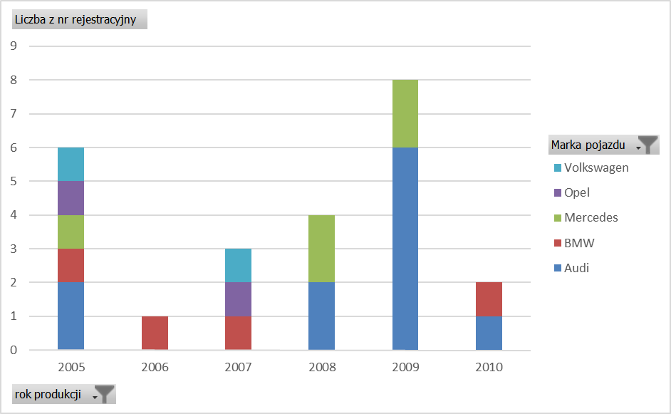
10. Na podstawie z arkusza Z4 utwórz w nowym arkuszu tabelę i wykres przestawny wg poniższego wzoru. | (8 pkt)

